Инструкция
Инструкция по заполнению таблиц мониторинга ПС-ШЭ-ОО школьного этапа Всероссийских спортивных соревнований школьников «Президентские состязания»
Для обобщения информации о проведении школьного этапа соревнований "Президентские состязания" в муниципальном образовании, необходимо заполнить таблицы – мониторинг ПС-ШЭ-ОО.
1. Скачайте на компьютер присланные Вам таблицы от общеобразовательных организаций Формы ПС-ШЭ-1.
2. Откройте поочередно все присланные отчеты и внесите данные по всем общеобразовательным организациям в мониторинг ПС-ШЭ-ОО (далее Мониторинг).
3. Используйте следующий алгоритм действий:
- Выберите вкладку внизу «город» (для общеобразовательных организаций, находящихся в городских поселениях) или «село» (для общеобразовательных организаций, находящихся в сельской местности)
- Скопируйте данные столбцов В, C, D, E в Форме ПС-ШЭ-1 и вставьте в соответствующие столбцы Формы – Мониторинг
- Скопируйте данные столбцов G, H, I в Форме ПС-ШЭ-1 и вставьте в соответствующие столбцы Формы – Мониторинг
- Скопируйте данные столбцов O, P, Q, R в Форме ПС-ШЭ-1 и вставьте в соответствующие столбцы Формы – Мониторинг
Внимание!
· Выбирайте режим специальной вставки;
· Данные по общеобразовательным организациям городских поселений вносятся только во вкладку «город»;
· Данные по общеобразовательным организациям в сельской местности вносятся только во вкладку «село».
4. В верхней и нижней строках таблицы автоматически формируется итоговый показатель;
5. Скопируйте данные в верхней или нижней строке и вставьте через режим специальной вставки в соответствующие столбцы Формы ПС-ШЭ-2 (копируем только столбцы зеленого цвета).
Режим специальной вставки:
· Выделите ячейку, в которую хотите вставить данные;
· Нажмите правую кнопку «мышки», выберите вставку с числовыми данными «123»;
· Скопированные Вами данные встанут в таблицу без изменений.
6. Заполненную таблицу Формы ПС-ШЭ-2 отправьте ответственному в субъекте Российской Федерации.
Пример копирования и вставки данных представлен ниже:

1. Копирование из формы ПС-ШЭ-1

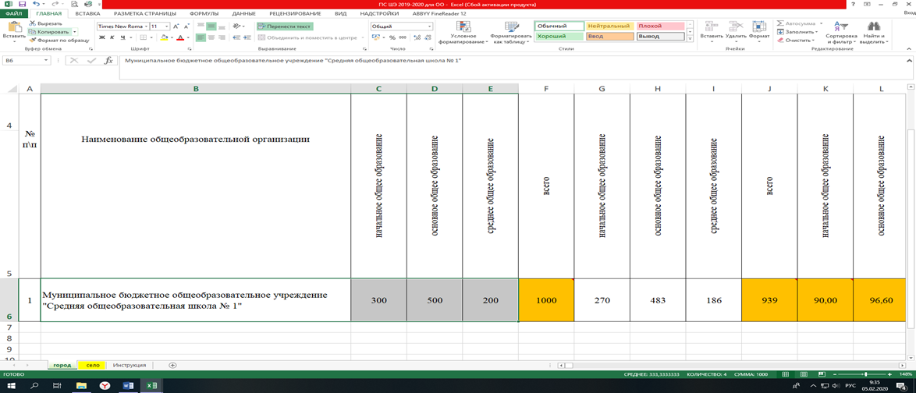

2. Выбор вставки в Форме мониторинга ПС-ШЭ-ОО
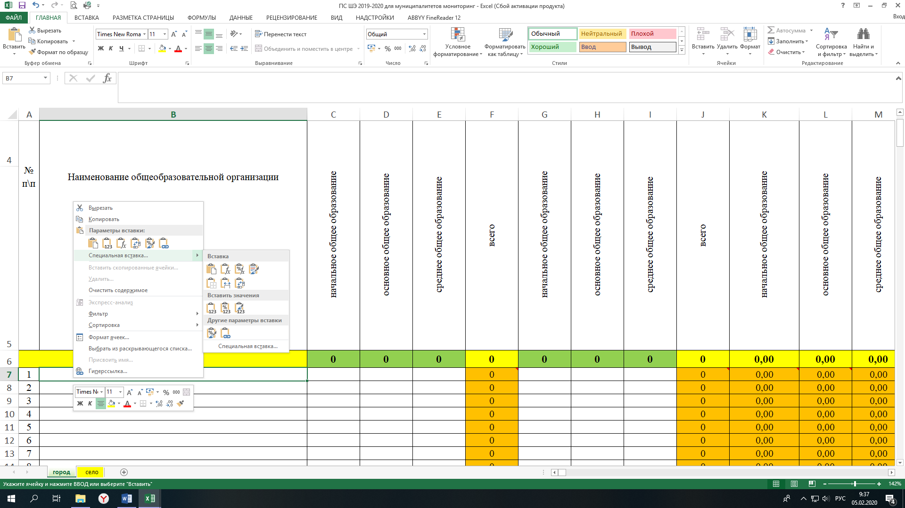

3. Вставка данных в Форму мониторинга ПС-ШЭ-ОО

Детально рассмотреть рисунки можно, увеличив масштаб страницы в правом нижнем углу.

